04.マスタ情報管理画面
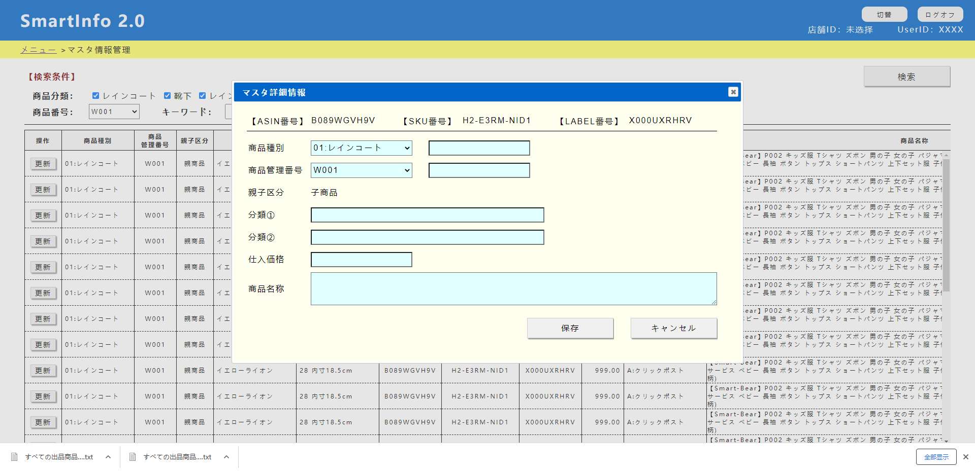
No.0

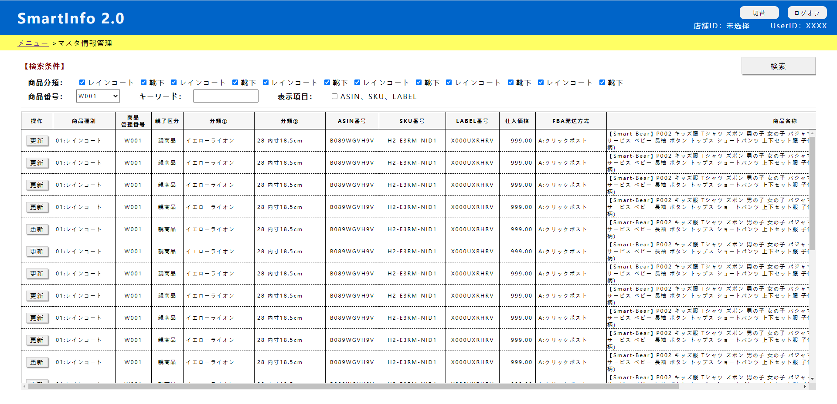
No.2
No.3

No.1

No.0 | 初期表示 |  |  |  |  | No.1 | メニュー押下

 | （1）右上の店舗ID、UserIDの表示 |  |  |  |  |  | メニュー画面へ遷移

 |  | SHOP_ID |  | USER_ID |  | No.2 | 切替押下

 | （2）検索条件表示 |  |  |  |  |  | 店舗選択画面へ遷移、セッション「SHOP_ID」の値を削除

 |  | 商品分類： |  | 全部check on |  | No.3 | ログオフ押下
 |  | 商品番号：
 |  |  |  | select |  |  | ログイン画面へ遷移、セッション「SHOP_ID」「USER_ID」の値を削除
 |  |  |  | distinct "商品管理番号" as pno
 |  |  |  | from
 |  |  |  |  | MST_出品マスタ情報
 |  |  |  | where
 |  |  |  |  | 店舗ID = 'Smart-Bear'
 |  |  |  | order by
 |  |  |  | "商品管理番号"
 |  | キーワード： |  | 空白
 |  | 表示項目： |  | 全部check on

No.4 | 検索押下 |  |  |  |  | No.5 | 更新押下

 |  | select |  |  |  |  | 子画面を開く、データ表示
 |  | "商品種別" as p_type
 |  | "商品管理番号" as pno
 |  | "親子区分" as oyk
 |  | "分類１" as cf1
 |  | "分類２" as cf2
 |  | "ASIN番号" as asin
 |  | "SKU番号" as sku
 |  | "LABEL番号" as label
 |  | "仕入価格" as purchaseprice
 |  | "FBA発送方式" as shipway
 |  | "商品名称" as pname
 |  | from
 |  |  | MST_出品マスタ情報
 |  | where
 |  | (
 |  | "商品種別" = (xxxxxx)
 |  | or
 |  | "商品種別" = (xxxxxx)
 |  | )
 |  | and
 |  | "商品管理番号" = 'XXXXXXX'
 |  | and
 |  | (
 |  | "商品種別" like '%XXXXX%'
 |  | or
 |  | "商品管理番号" like '%XXXXX%'
 |  | or
 |  | "分類１" like '%XXXXX%'
 |  | or
 |  | "分類２" like '%XXXXX%'
 |  | or
 |  | "ASIN番号" like '%XXXXX%'
 |  | or
 |  | "SKU番号" like '%XXXXX%'
 |  | or
 |  | "LABEL番号" like '%XXXXX%'
 |  | or
 |  | "FBA発送方式" like '%XXXXX%'
 |  | or
 |  | "商品名称" like '%XXXXX%'
 |  | )
 |  |  | 店舗ID = 'Smart-Bear'
 |  | order by
 |  | "商品管理番号"

